業務フロー
システム名 |  |  | システム種別 |  | 基本設計書 |  | 作成者 | 作成日 | 更新者 | 更新日 | 版数
POSサーバ |  |  | POSサーバ |  |  |  | Kiyohara | 2024-02-14 | DuNT | 2024-08-13 | 0.26

機能カテゴリー |  | 15_タッチメニュー設定 |  | 項目 |  | 概要設計 | 業務フロー

 | ●1_自動釣銭機

●●
画面表示
●●
モーダル表示

●●
処理機能
本来なら、処理内で分岐もあるとは思いますが、今回は、分岐処理についても、一括で処理機能と定義しています。
●●
音声ファイル

 | ●1_レジ周辺機器

セカンドディスプレイ
●●
セカンドディスプレイ画面表示
スキャナー
●●
スキャナー

自動釣銭機
●●
自動釣銭機
プリンター
●●
スキャナー

磁気カードリーダー
磁気カードリーダー
エフケイシステム 両面双方向読み取り MJR-100

 | ●外部連携

●●
API連携
本来ならDBですが、DBの意味で使用しています。
●●
他の機能への連携

●●
端末内DB
設定関連などのDB
最新
ボタン名

最新
分岐・判定

機能概要
システム名 |  |  |  | システム種別 |  |  | 基本設計書 |  | 作成者 | 作成日 | 更新者 | 更新日 | 版数
POSサーバ |  |  |  | POSサーバ |  |  |  |  | Kiyohara | 2024-02-14 | DuNT | 2024-08-13 | 0.26

機能カテゴリ |  |  | 15_タッチメニュー設定 |  |  | 項目 |  | 概要設計 | 機能概要

X1_メニュー機能
 |  |  |  |  |  |  |  |  |  |  |  |  |  | 1
 | ●15_タッチメニュー設定 |  |  |  |  |  |  |  |  |  |  |  |  | 2
 |  |  |  |  |  |  |  |  |  |  |  |  |  | 3
 |  |  |  |  |  |  |  |  |  |  |  |  |  | 4
 |  |  |  |  |  |  |  |  |  |  |  |  |  | 5
 |  |  |  |  |  |  |  |  |  |  |  |  |  | 6
ID Menu item MF015
 |  |  |  |  |  |  |  |  |  |  |  |  |  | 7
15: タッチメニュー設定
 |  |  |  |  |  |  |  |  |  |  |  |  |  | 8
 |  |  |  |  |  |  |  |  |  |  |  |  |  | 9
 |  |  |  |  |  |  |  |  |  |  |  |  |  | 10
 | FC1501_タッチメニュー設定機能グループ |  |  |  |  |  |  |  |  |  |  |  |  | 11
▪初期状態：
空き一覧表には以下の列が含まれている。店舗名称（店舗コード：店舗名称）、プリセットレイアウトコード、名称、予約日
プリセットレイアウトコードと以下の検索条件で検索可能 (最大15桁)「を含む」、から始まる, で終わる。
・店舗が選択されていない場合、全てのボタン（店舗選択エリアのボタン：決定、検索、全選択を除外する）を無効にする。
・プリセットレイアウト一覧が空きの場合：「F08:削除」、「編集」、「コピー」、「F09:確定」ボタンを無効にし、新規ボタンを有効にする。
▪アクション:
・決定ボタンをタッチした場合：次のアクションに使用する対象店舗を選択し、検索ボタンを有効にし、以前に検索したプリセットレイアウト一覧を全てクリアする。
・「F12:検索」ボタンをタッチした場合、選択された店舗と入力された検索条件に基づいて、プリセットレイアウトを検索する。
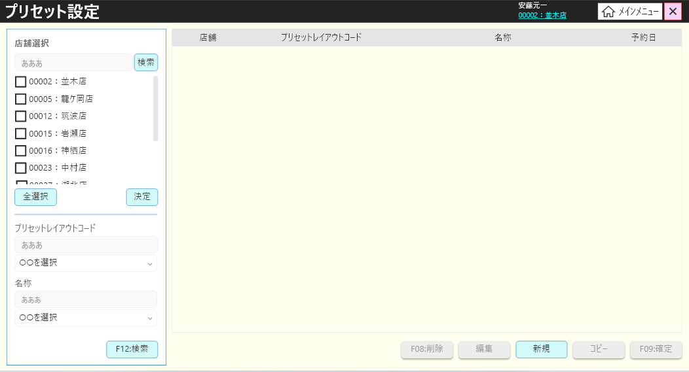
 |  |  |  |  |  |  |  |  |  |  |  |  |  | 12
 |  |  |  |  |  |  |  |  |  |  |  |  |  | 13
SC1501
店舗のPOSレジ一覧
 |  |  |  |  |  |  |  |  |  |  |  |  |  | 14
 |  |  |  |  |  |  |  |  |  |  |  |  |  | 15
 |  |  |  |  |  |  |  |  |  |  |  |  |  | 16
 |  |  |  |  |  |  |  |  |  |  |  |  |  | 17
 |  |  |  |  |  |  |  |  |  |  |  |  |  | 18
 |  |  |  |  |  |  |  |  |  |  |  |  |  | 19
 |  |  |  |  |  |  |  |  |  |  |  |  |  | 20
 |  |  |  |  |  |  |  |  |  |  |  |  |  | 21
F12:検索
決定
 |  |  |  |  |  |  |  |  |  |  |  |  |  | 22
 |  |  |  |  |  |  |  |  |  |  |  |  |  | 23
 |  |  |  |  |  |  |  |  |  |  |  |  |  | 24
 |  |  |  |  |  |  |  |  |  |  |  |  |  | 25
 |  |  |  |  |  |  |  |  |  |  |  |  |  | 26
 |  |  |  |  |  |  |  |  |  |  |  |  |  | 27
 |  |  |  |  |  |  |  |  |  |  |  |  |  | 28
 |  |  |  |  |  |  |  |  |  |  |  |  |  | 29
KN1501
プリセットレイアウト一覧取得機能
AP1501
プリセット取得API
選択された検索条件と店舗によりPOS種類一覧を取得する。
並び順：ストア昇順→予約日昇順
 |  |  |  |  |  |  |  |  |  |  |  |  |  | 30
 |  |  |  |  |  |  |  |  |  |  |  |  |  | 31
 |  |  |  |  |  |  |  |  |  |  |  |  |  | 32
 |  |  |  |  |  |  |  |  |  |  |  |  |  | 33
・「検索」ボタンをタッチすると、入力した情報、選択した店舗でレジ検索を行う SC1501画面でPOSレジ種類一覧（AP1501 get presetsのレスポンス）を表示する。
・新規ボタンをタッチすると、一時的に1つのプリセットレイアウトコードを新規作成する。
・「コピー」ボタンをタッチすると、選択したアイテムを新規アイテムとしてコピーする。
・「削除」ボタンをタッチすると、、選択したアイテムを一時的に削除する。（線書かれた）
・「編集」ボタンをタッチする、または、アイテムをダブルクリックすると : 選択されているアイテムを編集する。
・「確定」ボタンをタッチすると、以前の変更（新規、削除、コピー）を保存する。データ変更（新規、更新、削除）がある場合にのみ有効になる。
アイテムを選択せずに新規、削除、コピーなどを実行すると、エラーが発生した（メッセージ：明細行が選択されていません。）
・アイテムをコピーしたが、確定されていない場合、削除、コピー、新規などを選択すると、以下のエラーが出る。コピー作業中は、確定ボタンを押して作業を確定させ るまで新規追加もしくは削除をすることはできませ ん。
・新規のプリセットレイアウトが未確定の場合、編集、コピーを選択すると、以下のエラーが出る。
「新規・編集・削除中は、
確定ボタンを押すまでコピーはできません。」
未確定のアイテムがサーバで赤いテキストで表示される
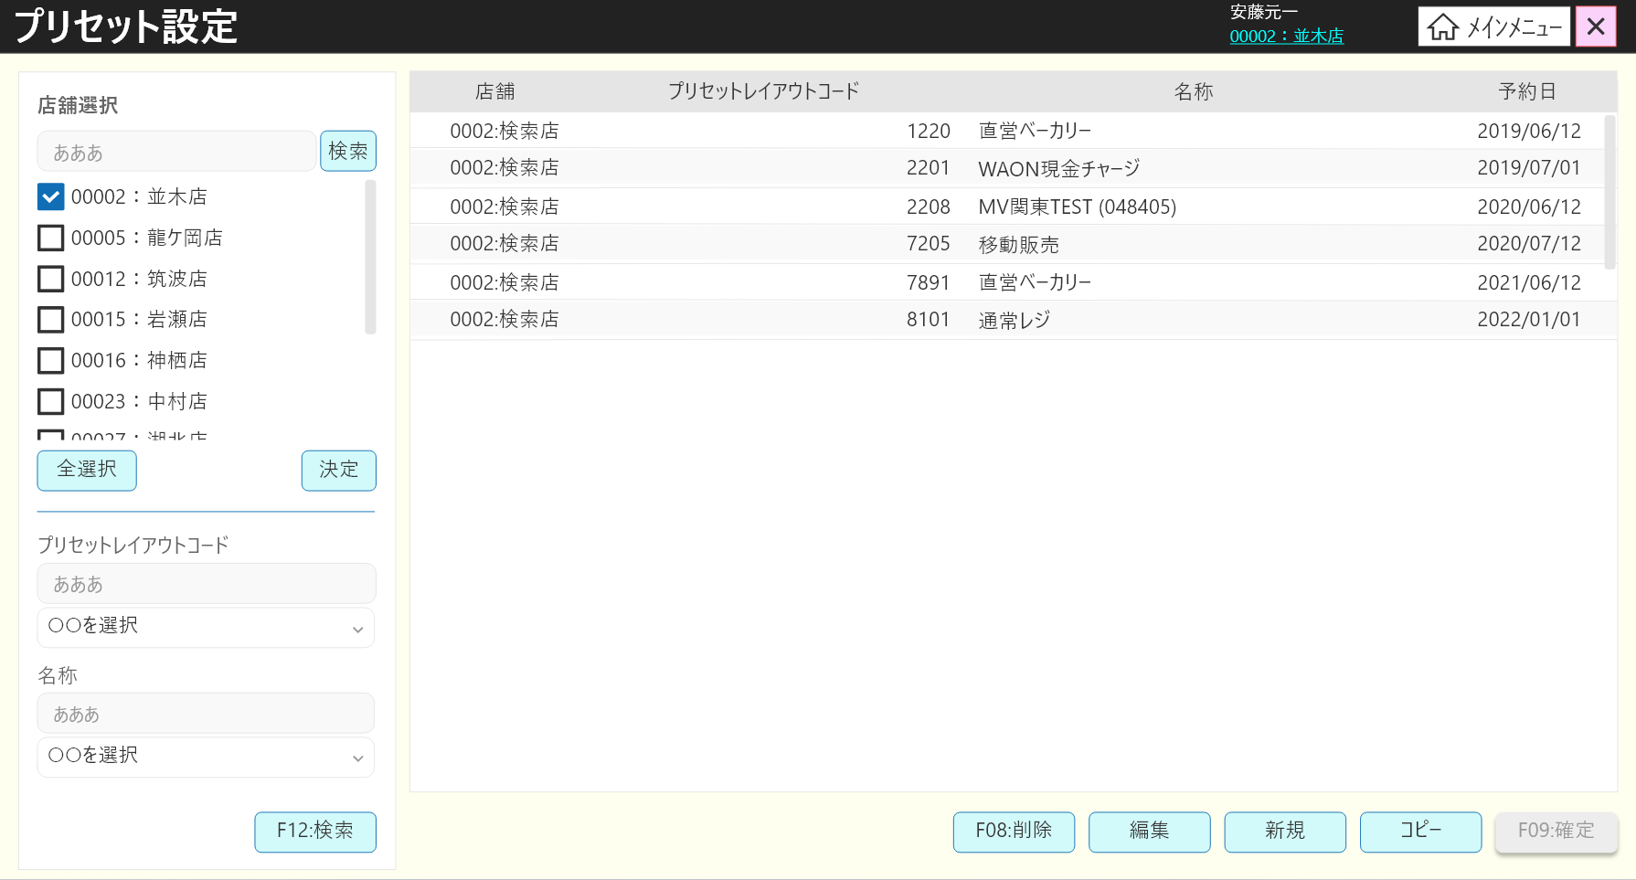
 |  |  |  |  |  |  |  |  |  |  |  |  |  | 34
15
 |  |  |  |  |  |  |  |  |  |  |  |  |  | 35
 |  |  |  |  |  |  |  |  |  |  |  |  |  | 36
 |  |  |  |  |  |  |  |  |  |  |  |  |  | 37
 |  |  |  |  |  |  |  |  |  |  |  |  |  | 38
SC1501
プリセットレイアウト一覧画面
 |  |  |  |  |  |  |  |  |  |  |  |  |  | 39
 |  |  |  |  |  |  |  |  |  |  |  |  |  | 40
 |  |  |  |  |  |  |  |  |  |  |  |  |  | 41
 |  |  |  |  |  |  |  |  |  |  |  |  |  | 42
 |  |  |  |  |  |  |  |  |  |  |  |  |  | 43
 |  |  |  |  |  |  |  |  |  |  |  |  |  | 44
検索
編集
コピー
新規
F08：削除
F09：確定
 |  |  |  |  |  |  |  |  |  |  |  |  |  | 45
 |  |  |  |  |  |  |  |  |  |  |  |  |  | 46
 |  |  |  |  |  |  |  |  |  |  |  |  |  | 47
15.2
15.3
15.4
15.7
 |  |  |  |  |  |  |  |  |  |  |  |  |  | 48
 |  |  |  |  |  |  |  |  |  |  |  |  |  | 49
 |  |  |  |  |  |  |  |  |  |  |  |  |  | 50
 |  |  |  |  |  |  |  |  |  |  |  |  |  | 1
 |  |  |  |  |  |  |  |  |  |  |  |  |  | 2
KN1501
プリセットレイアウト一覧取得機能
AP1501
プリセット取得API
 |  |  |  |  |  |  |  |  |  |  |  |  |  | 3
 |  |  |  |  |  |  |  |  |  |  |  |  |  | 4
 |  |  |  |  |  |  |  |  |  |  |  |  |  | 5
 |  |  |  |  |  |  |  |  |  |  |  |  |  | 6
 |  |  |  |  |  |  |  |  |  |  |  |  |  | 7
 |  |  |  |  |  |  |  |  |  |  |  |  |  | 8
 |  |  |  |  |  |  |  |  |  |  |  |  |  | 9
 |  |  |  |  |  |  |  |  |  |  |  |  |  | 10
 |  |  |  |  |  |  |  |  |  |  |  |  |  | 11
 |  |  |  |  |  |  |  |  |  |  |  |  |  | 12
 |  |  |  |  |  |  |  |  |  |  |  |  |  | 13
 |  |  |  |  |  |  |  |  |  |  |  |  |  | 14
 |  |  |  |  |  |  |  |  |  |  |  |  |  | 15
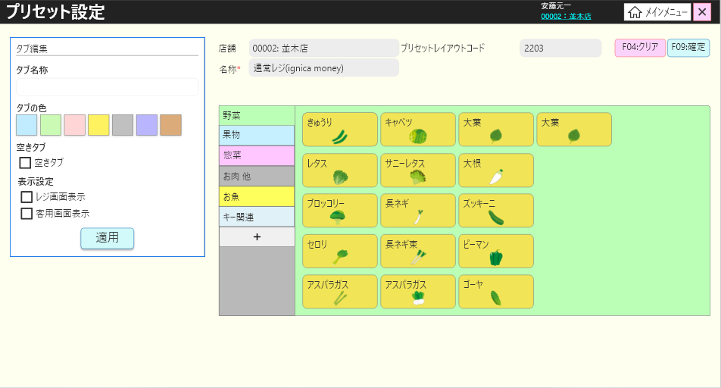
 | FC1502_プリセットレイアウト編集機能グループ |  |  |  |  |  |  |  |  |  |  |  |  | 16
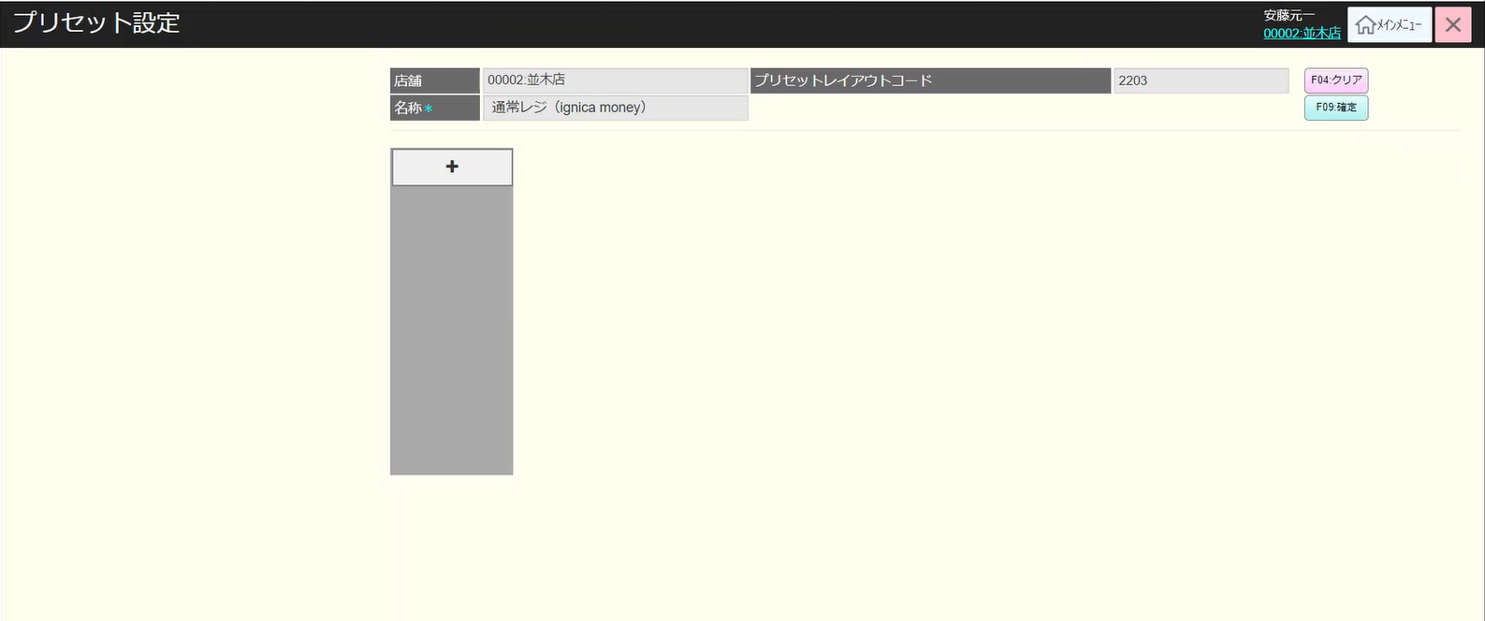
 |  |  |  |  |  |  |  |  |  |  |  |  |  | 17
15.2
 |  |  |  |  |  |  |  |  |  |  |  |  |  | 18
 |  |  |  |  |  |  |  |  |  |  |  |  |  | 19
 |  |  |  |  |  |  |  |  |  |  |  |  |  | 20
確定済みのアイテム
削除未確定のアイテム
新規未確定のアイテム
コピー未確定のアイテム
 |  |  |  |  |  |  |  |  |  |  |  |  |  | 21
 |  |  |  |  |  |  |  |  |  |  |  |  |  | 22
 |  |  |  |  |  |  |  |  |  |  |  |  |  | 23
 |  |  |  |  |  |  |  |  |  |  |  |  |  | 24
15.2.1
メッセージ：明細行が選択されていません。
 |  |  |  |  |  |  |  |  |  |  |  |  |  | 25
MD_ERROR
 |  |  |  |  |  |  |  |  |  |  |  |  |  | 26
 |  |  |  |  |  |  |  |  |  |  |  |  |  | 27
AP1503を経由で「店舗POSレジ一覧画面」でフォーカスされたPOS種類別詳細情報を取得する。
画面でメニュータブを表示し、画面初期化時にデフォルトとして一番目のタブが選択される。ラッグアンドドロップでタブ位置を移動できる。最大10つのタブ。10つのタブがない場合、(+)ボタン を表示してタブを追加する。
プリセット（レイアウト）編集画面で、タブが設定されていない場合、デフォルトの1タブ（タブ名なし、青色、プリセット ボタンなし）を表示する。
▪「F04: クリア」ボタンをタッチすると、前の画面に戻る。
▪「F09: 確定]ボタンをタッチすると、変更を保存する。空きタブのタブアクションでタブを削除する。
▪+ボタンをタッチすると、デフォルトのタブを 1 つ追加し、デフォルトタブをトップ位置に表示する。下のタブ名がない場合、「新規」テキストを表示する。
▪タブ（編集タブ）を選択すると、選択されたタブの情報がタブ編集に表示される（タブ名、色など）
・商品ボタンをタッチすると、商品詳細を確認する
・「空きタブ」チェックボックスをタッチすると、タブ削除オプションを指定する。適用ボタンをタッチすると、タブを一時削除する
・レジ画面表示チェックボックスをタッチすると、クライアント側のレジ画面に表示する許可を設定する。
・客用画面表示チェックボックスをタッチすると、クライアント側の客用画面に表示する許可を設定する。レジ画面表示チェックボックスが選択された場合、客用画面表示チェックボックスを有効にする。
・クライアント側 (レジ画面または客用画面) のタブの表示数と位置は、この機能で設定されたタブ位置と同じである。
・適用ボタンをタッチすると、画面に変更（タブ色がグレー色に変更、空きタブに変更など）を適用する。
空きタブの場合、タブ名変更、ボタン追加は不可。チェックボックスの選択を解除すると、タブ名変更、ボタン追加は可能になる。
 |  |  |  |  |  |  |  |  |  |  |  |  |  | 28
 |  |  |  |  |  |  |  |  |  |  |  |  |  | 29
 |  |  |  |  |  |  |  |  |  |  |  |  |  | 30
SC1502
プリセットレイアウト編集画面
AP1502
API get detail preset
 |  |  |  |  |  |  |  |  |  |  |  |  |  | 31
 |  |  |  |  |  |  |  |  |  |  |  |  |  | 32
 |  |  |  |  |  |  |  |  |  |  |  |  |  | 33
 |  |  |  |  |  |  |  |  |  |  |  |  |  | 34
 |  |  |  |  |  |  |  |  |  |  |  |  |  | 35
AP1503
get functions menu button
 |  |  |  |  |  |  |  |  |  |  |  |  |  | 36
 |  |  |  |  |  |  |  |  |  |  |  |  |  | 37
 |  |  |  |  |  |  |  |  |  |  |  |  |  | 38
 |  |  |  |  |  |  |  |  |  |  |  |  |  | 39
 |  |  |  |  |  |  |  |  |  |  |  |  |  | 40
 |  |  |  |  |  |  |  |  |  |  |  |  |  | 36
 |  |  |  |  |  |  |  |  |  |  |  |  |  | 37
 |  |  |  |  |  |  |  |  |  |  |  |  |  | 38
 |  |  |  |  |  |  |  |  |  |  |  |  |  | 39
 |  |  |  |  |  |  |  |  |  |  |  |  |  | 40
 |  |  |  |  |  |  |  |  |  |  |  |  |  | 41
 |  |  |  |  |  |  |  |  |  |  |  |  |  | 42
 |  |  |  |  |  |  |  |  |  |  |  |  |  | 43
F09：確定
商品ボタン選択
タブ選択（編集タブ）
空きタブ
F04：クリア
適用
+
 |  |  |  |  |  |  |  |  |  |  |  |  |  | 44
 |  |  |  |  |  |  |  |  |  |  |  |  |  | 45
 |  |  |  |  |  |  |  |  |  |  |  |  |  | 46
 |  |  |  |  |  |  |  |  |  |  |  |  |  | 47
15.5
15.6
 |  |  |  |  |  |  |  |  |  |  |  |  |  | 48
 |  |  |  |  |  |  |  |  |  |  |  |  |  | 49
 |  |  |  |  |  |  |  |  |  |  |  |  |  | 50
 |  |  |  |  |  |  |  |  |  |  |  |  |  | 1
 |  |  |  |  |  |  |  |  |  |  |  |  |  | 2
 |  |  |  |  |  |  |  |  |  |  |  |  |  | 3
 |  |  |  |  |  |  |  |  |  |  |  |  |  | 4
 | 未確定プリセットレイアウト編集機能 |  |  |  |  |  |  |  |  |  |  |  |  | 5
 |  |  |  |  |  |  |  |  |  |  |  |  |  | 6
 |  |  |  |  |  |  |  |  |  |  |  |  |  | 7
15.2.1
 |  |  |  |  |  |  |  |  |  |  |  |  |  | 8
 |  |  |  |  |  |  |  |  |  |  |  |  |  | 9
 |  |  |  |  |  |  |  |  |  |  |  |  |  | 10
MD1508
プリセットレイアウト新規モーダル（編集）
 |  |  |  |  |  |  |  |  |  |  |  |  |  | 11
モーダルを閉じる。
【確定】ボタンを押下すると、プリセットレイアウトコード４桁のバリデーションチェックを行う。その後、プリセットレイアウト一時的に新規作成する。
 |  |  |  |  |  |  |  |  |  |  |  |  |  | 12
 |  |  |  |  |  |  |  |  |  |  |  |  |  | 13
 |  |  |  |  |  |  |  |  |  |  |  |  |  | 14
 |  |  |  |  |  |  |  |  |  |  |  |  |  | 15
 |  |  |  |  |  |  |  |  |  |  |  |  |  | 16
更新
取消
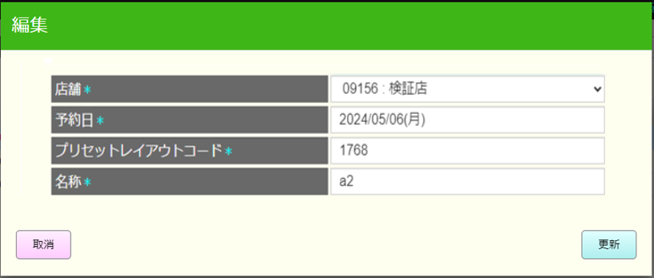
 |  |  |  |  |  |  |  |  |  |  |  |  |  | 17
予約日確認：過去日の入力を許可しない。
新規追加されたアイテムが新規作成対象店舗に存在しているかを確認する(予約日、プリセットレイアウトコード、名称、エリア、適用店舗)
存在している場合：以下のメッセージを含むエラーモーダルを表示する。重複するデータが存在するため登録できません。
・存在していない場合、プリセット新規作成機能を実行する。
 |  |  |  |  |  |  |  |  |  |  |  |  |  | 18
 |  |  |  |  |  |  |  |  |  |  |  |  |  | 19
 |  |  |  |  |  |  |  |  |  |  |  |  |  | 20
KN1509
プリセットレイアウトバリデーションチェック機能
AP1509
プリセットレイアウト存在確認
 |  |  |  |  |  |  |  |  |  |  |  |  |  | 21
 |  |  |  |  |  |  |  |  |  |  |  |  |  | 22
 |  |  |  |  |  |  |  |  |  |  |  |  |  | 23
 |  |  |  |  |  |  |  |  |  |  |  |  |  | 24
 |  |  |  |  |  |  |  |  |  |  |  |  |  | 25
 |  |  |  |  |  |  |  |  |  |  |  |  |  | 26
 |  |  |  |  |  |  |  |  |  |  |  |  |  | 27
不在
存在
 |  |  |  |  |  |  |  |  |  |  |  |  |  | 28
 |  |  |  |  |  |  |  |  |  |  |  |  |  | 29
 |  |  |  |  |  |  |  |  |  |  |  |  |  | 30
 |  |  |  |  |  |  |  |  |  |  |  |  |  | 31
MD_ERROR
レコードが既に存在した
 |  |  |  |  |  |  |  |  |  |  |  |  |  | 32
 |  |  |  |  |  |  |  |  |  |  |  |  |  | 33
 |  |  |  |  |  |  |  |  |  |  |  |  |  | 34
 |  |  |  |  |  |  |  |  |  |  |  |  |  | 35
はい
 |  |  |  |  |  |  |  |  |  |  |  |  |  | 36
 |  |  |  |  |  |  |  |  |  |  |  |  |  | 37
 |  |  |  |  |  |  |  |  |  |  |  |  |  | 38
 |  |  |  |  |  |  |  |  |  |  |  |  |  | 39
SC1501_プリセットレイアウト一覧画面の末確定アイテムに編集されたプリセットレイアウト情報を更新する。
 |  |  |  |  |  |  |  |  |  |  |  |  |  | 40
15
 |  |  |  |  |  |  |  |  |  |  |  |  |  | 41
 |  |  |  |  |  |  |  |  |  |  |  |  |  | 42
 |  |  |  |  |  |  |  |  |  |  |  |  |  | 43
 |  |  |  |  |  |  |  |  |  |  |  |  |  | 44
 |  |  |  |  |  |  |  |  |  |  |  |  |  | 45
 |  |  |  |  |  |  |  |  |  |  |  |  |  | 5
 | FC1504_プリセットレイアウトコピー機能グループ |  |  |  |  |  |  |  |  |  |  |  |  | 43
 |  |  |  |  |  |  |  |  |  |  |  |  |  | 44
15.3
プリセットレイアウトコピーモーダル（予約日、プリセットレイアウトコード（数字のみ入力可能、最小4桁、最大15桁）、名称、プリセットレイアウを適用しているエリア・店舗は必須）
デフォルトデータはコピーされたアイテム情報である。
・「確定」をタッチすると、予約日、プリセットレイアウトコード、名称、プリセットレイアウトを適用しているエリア店舗の順番に各フィールド必須入力を確認する
・予約日、プリセットレイアウトコード、名称、プリセットレイアウトを適用しているエリア店舗を十分に入力した場合、プリセットレイアウトをコピーする。
情報を不足で入力した場合、以下のエラーモーダルを出る。
‣ 適用日を入力してください。
‣予約日は今日以前の日付を入力した場合、「本日以降を入力してください。」
‣ 「プリセットレイアウトコードを入力してください。
‣ 店舗を選択してください。
・「全選択」をタッチすると、選択したプリセットレイアウトコードがコピーされているすべての店舗を選択する。
・全解除をタッチすると、全ての店舗を選択解除する。
選択した店舗に該当するエリアを自動選択する。
 |  |  |  |  |  |  |  |  |  |  |  |  |  | 45
 |  |  |  |  |  |  |  |  |  |  |  |  |  | 46
 |  |  |  |  |  |  |  |  |  |  |  |  |  | 47
MD1506
プリセットレイアウトコピーモーダル
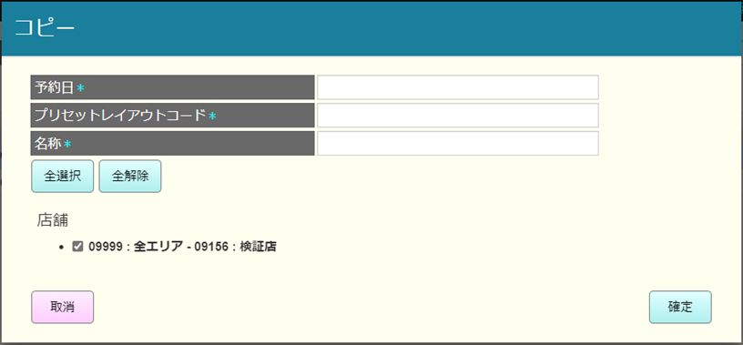
 |  |  |  |  |  |  |  |  |  |  |  |  |  | 48
 |  |  |  |  |  |  |  |  |  |  |  |  |  | 49
 |  |  |  |  |  |  |  |  |  |  |  |  |  | 50
 |  |  |  |  |  |  |  |  |  |  |  |  |  | 1
 |  |  |  |  |  |  |  |  |  |  |  |  |  | 2
 |  |  |  |  |  |  |  |  |  |  |  |  |  | 3
確定
取消
全選択
全解除
 |  |  |  |  |  |  |  |  |  |  |  |  |  | 4
 |  |  |  |  |  |  |  |  |  |  |  |  |  | 5
 |  |  |  |  |  |  |  |  |  |  |  |  |  | 6
 |  |  |  |  |  |  |  |  |  |  |  |  |  | 7
KN1509
プリセットレイアウトバリデーションチェック機能
AP1509
プリセットレイアウト存在チェック
 |  |  |  |  |  |  |  |  |  |  |  |  |  | 8
 |  |  |  |  |  |  |  |  |  |  |  |  |  | 9
 |  |  |  |  |  |  |  |  |  |  |  |  |  | 10
 |  |  |  |  |  |  |  |  |  |  |  |  |  | 11
 |  |  |  |  |  |  |  |  |  |  |  |  |  | 12
 |  |  |  |  |  |  |  |  |  |  |  |  |  | 13
予約日のバリデーションチェック：過去日不許可。
過去日の場合、「重複するデータが存在するためとうろくできません」エラーモーダルを表示する。
コピーしたアイテムが一覧（予約日、プリセットレイアウトコード、名称、エリア、店舗）に存在したかを確認する。
・存在した場合、オーバーライド確定モーダルを表示する
・オーバーライドの場合、モーダルを閉じて、上書きする。
・取消の場合、モーダルを閉じる
・存在していない場合、プリセットコピーを行う。
 |  |  |  |  |  |  |  |  |  |  |  |  |  | 14
 |  |  |  |  |  |  |  |  |  |  |  |  |  | 15
 |  |  |  |  |  |  |  |  |  |  |  |  |  | 16
 |  |  |  |  |  |  |  |  |  |  |  |  |  | 10
 |  |  |  |  |  |  |  |  |  |  |  |  |  | 11
 |  |  |  |  |  |  |  |  |  |  |  |  |  | 12
成功
存在
失敗
 |  |  |  |  |  |  |  |  |  |  |  |  |  | 13
 |  |  |  |  |  |  |  |  |  |  |  |  |  | 14
 |  |  |  |  |  |  |  |  |  |  |  |  |  | 15
 |  |  |  |  |  |  |  |  |  |  |  |  |  | 16
MD1507
オーバーライド確定モーダル
MD_ERROR
 |  |  |  |  |  |  |  |  |  |  |  |  |  | 17
 |  |  |  |  |  |  |  |  |  |  |  |  |  | 18
 |  |  |  |  |  |  |  |  |  |  |  |  |  | 19
 |  |  |  |  |  |  |  |  |  |  |  |  |  | 20
取消
オーバーライド
はい
 |  |  |  |  |  |  |  |  |  |  |  |  |  | 21
 |  |  |  |  |  |  |  |  |  |  |  |  |  | 22
 |  |  |  |  |  |  |  |  |  |  |  |  |  | 23
 |  |  |  |  |  |  |  |  |  |  |  |  |  | 24
KN1515
プリセットレイアウトコードを自動生成する機能
AP1510
コード自動生成
[0001->9999]の範囲の未使用の値を使用して、プリセットレイアウトコードの自動採番を実行する。
 |  |  |  |  |  |  |  |  |  |  |  |  |  | 25
 |  |  |  |  |  |  |  |  |  |  |  |  |  | 26
 |  |  |  |  |  |  |  |  |  |  |  |  |  | 27
 |  |  |  |  |  |  |  |  |  |  |  |  |  | 28
以下を使用して一時的にプリセットレイアウトを新規作成する。
・選択されたアイテムからコピーされたデータ
・コピー用モーダルから入力されたか、自動生成されたプリセットレイアウトコードの情報
・コピーモーダルから入力されたプリセットレイアウト名称、予約日
 |  |  |  |  |  |  |  |  |  |  |  |  |  | 29
 |  |  |  |  |  |  |  |  |  |  |  |  |  | 30
 |  |  |  |  |  |  |  |  |  |  |  |  |  | 24
 |  |  |  |  |  |  |  |  |  |  |  |  |  | 25
15
 |  |  |  |  |  |  |  |  |  |  |  |  |  | 26
 |  |  |  |  |  |  |  |  |  |  |  |  |  | 27
 |  |  |  |  |  |  |  |  |  |  |  |  |  | 28
 |  |  |  |  |  |  |  |  |  |  |  |  |  | 29
 | FC1504_プリセットレイアウト新規作成機能グループ |  |  |  |  |  |  |  |  |  |  |  |  | 30
 |  |  |  |  |  |  |  |  |  |  |  |  |  | 31
15.4
プリセットレイアウト新規作成モーダル ５つの情報入力は必須：
・エリア：ユーザーがタッチメニュー機能を実行しているエリア一覧
・店舗：ユーザーがタッチメニュー機能を実行している一覧選択された店舗に該当するエリアが自動選択される。
・予約日：デフォルトは今日、今日以降選択可能
・プリセットレイアウトコード：4桁数字のみ入力可能、
・プリセットレイアウト名称
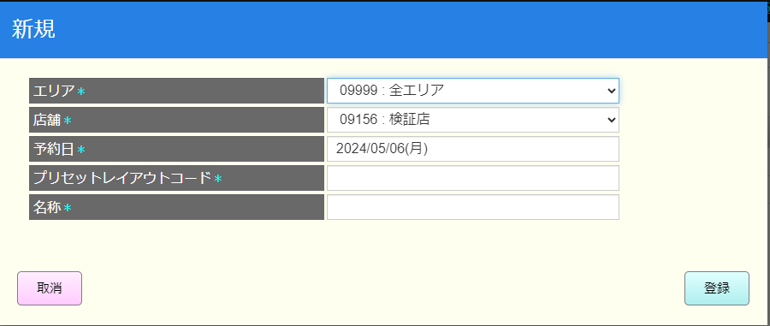
 |  |  |  |  |  |  |  |  |  |  |  |  |  | 32
 |  |  |  |  |  |  |  |  |  |  |  |  |  | 33
 |  |  |  |  |  |  |  |  |  |  |  |  |  | 34
MD1508
プリセットレイアウト新規作成モーダル
 |  |  |  |  |  |  |  |  |  |  |  |  |  | 35
 |  |  |  |  |  |  |  |  |  |  |  |  |  | 36
 |  |  |  |  |  |  |  |  |  |  |  |  |  | 37
 |  |  |  |  |  |  |  |  |  |  |  |  |  | 38
 |  |  |  |  |  |  |  |  |  |  |  |  |  | 39
 |  |  |  |  |  |  |  |  |  |  |  |  |  | 40
登録
取消
モーダルを閉じる。
【確定】ボタンを押下すると、プリセットレイアウトコード４桁のバリデーションチェックを行う。その後、プリセットレイアウト一時的に新規作成する。
 |  |  |  |  |  |  |  |  |  |  |  |  |  | 41
 |  |  |  |  |  |  |  |  |  |  |  |  |  | 42
 |  |  |  |  |  |  |  |  |  |  |  |  |  | 43
 |  |  |  |  |  |  |  |  |  |  |  |  |  | 44
KN1509
プリセットレイアウトバリデーションチェック機能
AP1509
プリセットレイアウト存在チェック
 |  |  |  |  |  |  |  |  |  |  |  |  |  | 45
 |  |  |  |  |  |  |  |  |  |  |  |  |  | 46
予約日のバリデーションチェック：過去日不許可。
過去日の場合、「重複するデータが存在するためとうろくできません」エラーモーダルを表示する。
新規アイテムが一覧（予約日、プリセットレイアウトコード、名称、エリア、店舗）に存在したかを確認する。
存在し場合、以下のメッセージを含むエラーモーダルを表示する。重複するデータが存在するため登録できません。
存在していない場合、プリセット新規作成を実行する。
 |  |  |  |  |  |  |  |  |  |  |  |  |  | 47
 |  |  |  |  |  |  |  |  |  |  |  |  |  | 48
 |  |  |  |  |  |  |  |  |  |  |  |  |  | 49
 |  |  |  |  |  |  |  |  |  |  |  |  |  | 50
 |  |  |  |  |  |  |  |  |  |  |  |  |  | 1
成功
失敗
 |  |  |  |  |  |  |  |  |  |  |  |  |  | 2
 |  |  |  |  |  |  |  |  |  |  |  |  |  | 3
 |  |  |  |  |  |  |  |  |  |  |  |  |  | 4
 |  |  |  |  |  |  |  |  |  |  |  |  |  | 5
MD_ERROR
 |  |  |  |  |  |  |  |  |  |  |  |  |  | 6
 |  |  |  |  |  |  |  |  |  |  |  |  |  | 7
 |  |  |  |  |  |  |  |  |  |  |  |  |  | 8
 |  |  |  |  |  |  |  |  |  |  |  |  |  | 9
はい
 |  |  |  |  |  |  |  |  |  |  |  |  |  | 10
 |  |  |  |  |  |  |  |  |  |  |  |  |  | 11
 |  |  |  |  |  |  |  |  |  |  |  |  |  | 12
 |  |  |  |  |  |  |  |  |  |  |  |  |  | 13
 |  |  |  |  |  |  |  |  |  |  |  |  |  | 14
15
以前に選択されたアイテムからコピーされたデータを使用して、プリセットレイアウトを一時的に新規作成する。
作成されたレコードを赤いテキストで表示する。
 |  |  |  |  |  |  |  |  |  |  |  |  |  | 15
 |  |  |  |  |  |  |  |  |  |  |  |  |  | 16
 |  |  |  |  |  |  |  |  |  |  |  |  |  | 17
 |  |  |  |  |  |  |  |  |  |  |  |  |  | 18
 |  |  |  |  |  |  |  |  |  |  |  |  |  | 19
 | FC1505_SC1502画面のタッチメニュー変更保存機能グループ |  |  |  |  |  |  |  |  |  |  |  |  | 20
 |  |  |  |  |  |  |  |  |  |  |  |  |  | 21
 |  |  |  |  |  |  |  |  |  |  |  |  |  | 22
15.5
 |  |  |  |  |  |  |  |  |  |  |  |  |  | 23
 |  |  |  |  |  |  |  |  |  |  |  |  |  | 24
 |  |  |  |  |  |  |  |  |  |  |  |  |  | 25
F09：確定
 |  |  |  |  | F09：確定 |  |  |  |  |  |  |  |  | 26
 |  |  |  |  |  |  |  |  |  |  |  |  |  | 27
 |  |  |  |  |  |  |  |  |  |  |  |  |  | 28
 |  |  |  |  |  |  |  |  |  |  |  |  |  | 29
KN1513
タッチメニュー変更更新機能
AP1508
タッチメニュー更新API
 |  |  |  |  |  |  |  |  |  |  |  |  |  | 30
 |  |  |  |  |  |  |  |  |  |  |  |  |  | 31
 |  |  |  |  |  |  |  |  |  |  |  |  |  | 32
 |  |  |  |  |  |  |  |  |  |  |  |  |  | 33
 |  |  |  |  |  |  |  |  |  |  |  |  |  | 34
 |  |  |  |  |  |  |  |  |  |  |  |  |  | 35
KN1501
プリセットレイアウト一覧取得機能
AP1501
プリセット取得API
 |  |  |  |  |  |  |  |  |  |  |  |  |  | 36
 |  |  |  |  |  |  |  |  |  |  |  |  |  | 37
選択された検索条件と店舗によりPOS種類一覧を取得する。
 |  |  |  |  |  |  |  |  |  |  |  |  |  | 38
 |  |  |  |  |  |  |  |  |  |  |  |  |  | 39
 |  |  |  |  |  |  |  |  |  |  |  |  |  | 40
 |  |  |  |  |  |  |  |  |  |  |  |  |  | 41
15
 |  |  |  |  |  |  |  |  |  |  |  |  |  | 42
 |  |  |  |  |  |  |  |  |  |  |  |  |  | 43
 |  |  |  |  |  |  |  |  |  |  |  |  |  | 46
 | FC1506_プリセットボタン編集機能 |  |  |  |  |  |  |  |  |  |  |  |  | 6
 |  |  |  |  |  |  |  |  |  |  |  |  |  | 7
KN1505
商品提案機能
AP1506
商品提案API
 |  |  |  |  |  |  |  |  |  |  |  |  |  | 8
 |  |  |  |  |  |  |  |  |  |  |  |  |  | 9
商品情報取得
 |  |  |  |  |  |  |  |  |  |  |  |  |  | 10
 |  |  |  |  |  |  |  |  |  |  |  |  |  | 11
 |  |  |  |  |  |  |  |  |  |  |  |  |  | 12
フォカスしているプリセット商品の詳細情報を表示する。クライアント側のボタンの表示位置はこの機能で設定された位置と同様になる
適用をタッチすると、バリデーションチェックを実行し、一時的に変更する（商品名、ボタン色、PLUコード、タブ情報、サイズなどの変更）
商品ボタンをタッチすると、商品の詳細を見ることができる。
・「削除」ボタンをタッチすると、一時的に削除を行う。
・「参照」ボタンをタッチすると、既存している画像の選択でイメージを更新する。
非表示チェックボックスをタッチすると、画面に選択されているプリセットメニューボタンを無効にする (ボタンをぼかし、ボタン設定不可（タブ切り替え、チェックボックス有効化を除く）。クライアント側で無効なボタンを表示しない）
プリセットメニューボタンエリアの空きエリアににフォーカスすると、デフォルトサイズ1x1のプリセットメニューボタンを新規作成できる。
プリセットメニューボタンのサイズは、フォーカスされている行から下に、フォーカスされている列から右に向かって空いているスペース内で調整できる。空きスペースを超えることはできない。
プリセットメニューボタンのサイズは、画面上で縦や横の項目に数字を入力するか、画面上で縦や横の項目にフォーカスして、1単位増減アイコンをタッチすることで変更する。
縦：最大5まで増加、最小1まで減少のみ許可
横：最大10まで増加、最小1まで減少のみ許可
 |  |  |  |  |  |  |  |  |  |  |  |  |  | 13
15.6
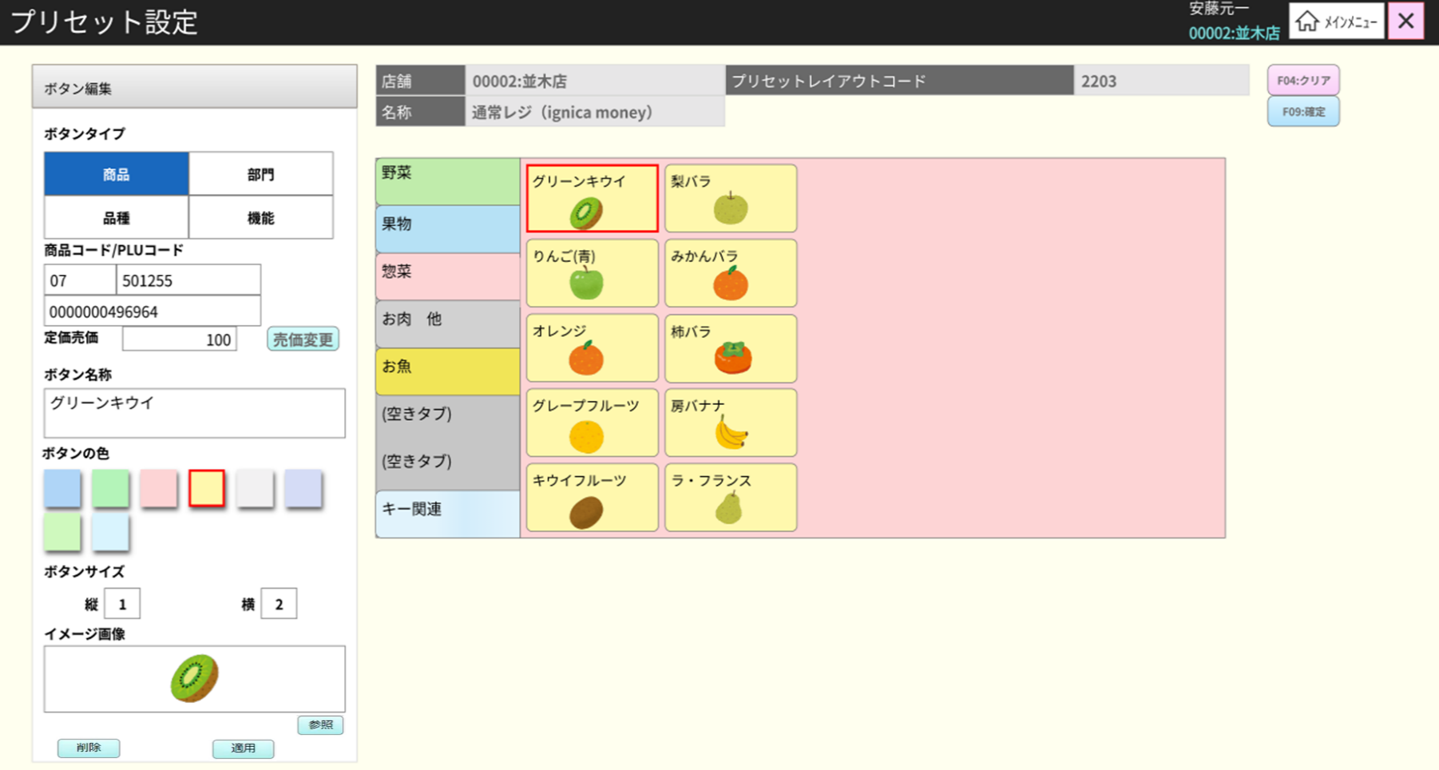
 |  |  |  |  |  |  |  |  |  |  |  |  |  | 14
 |  |  |  |  |  |  |  |  |  |  |  |  |  | 15
 |  |  |  |  |  |  |  |  |  |  |  |  |  | 16
 |  |  |  |  |  |  |  |  |  |  |  |  |  | 17
SC1502
プリセット（ボタン）編集画面
 |  |  |  |  |  |  |  |  |  |  |  |  |  | 18
 |  |  |  |  |  |  |  |  |  |  |  |  |  | 19
 |  |  |  |  |  |  |  |  |  |  |  |  |  | 20
 |  |  |  |  |  |  |  |  |  |  |  |  |  | 21
 |  |  |  |  |  |  |  |  |  |  |  |  |  | 22
非表示
 |  |  |  |  |  |  |  |  |  |  |  |  |  | 23
 |  |  |  |  |  |  |  |  |  |  |  |  |  | 24
 |  |  |  |  |  |  |  |  |  |  |  |  |  | 25
 |  |  |  |  |  |  |  |  |  |  |  |  |  | 26
 |  |  |  |  |  |  |  |  |  |  |  |  |  | 27
適用
商品ボタン
削除
参照
非表示
 |  |  |  |  |  |  |  |  |  |  |  |  |  | 28
 |  |  |  |  |  |  |  |  |  |  |  |  |  | 29
 |  |  |  |  |  |  |  |  |  |  |  |  |  | 30
15.6
15.6.1
 |  |  |  |  |  |  |  |  |  |  |  |  |  | 31
 |  |  |  |  |  |  |  |  |  |  |  |  |  | 32
 |  |  |  |  |  |  |  |  |  |  |  |  |  | 33
 |  |  |  |  |  |  |  |  |  |  |  |  |  | 34
 |  |  |  |  |  |  |  |  |  |  |  |  |  | 35
商品ボタンを編集するために画面に4つのタブがあり、最初のデータを含むタブがデフォルトで選択される。
「商品」タブ：ボタンを商品に設定する（商品コード、PLUコード、商品単価、ボタン名、色、サイズ、商品イメージなど）
「品種」タブ：ボタンを品種に設定する（カテゴリー ‐ ID：名、単価、色、サイズ、画像など）
「部門」タブ：ボタンを部門に設定する（商品部門 ‐ ID：名、単価、色、サイズ、画像など）
「機能」タブ：ボタンを機能に設定する（機能グループ、名、単価、色、サイズ、画像など）
 |  |  |  |  |  |  |  |  |  |  |  |  |  | 36
 |  |  |  |  |  |  |  |  |  |  |  |  |  | 37
 |  |  |  |  |  |  |  |  |  |  |  |  |  | 38
 |  |  |  |  |  |  |  |  |  |  |  |  |  | 39
 |  |  |  |  |  |  |  |  |  |  |  |  |  | 40
機能タブ
 |  |  |  |  |  |  |  |  |  |  |  |  |  | 41
商品タブ
品種タブ
部門タブ
 |  |  |  |  |  |  |  |  |  |  |  |  |  | 42
 |  |  |  |  |  |  |  |  |  |  |  |  |  | 43
 |  |  |  |  |  |  |  |  |  |  |  |  |  | 44
15.6.2
15.6.3
15.6.4
15.6.5
 |  |  |  |  |  |  |  |  |  |  |  |  |  | 45
 |  |  |  |  |  |  |  |  |  |  |  |  |  | 46
 |  |  |  |  |  |  |  |  |  |  |  |  |  | 47
 |  | 商品ボタンイメージ変更機能 |  |  |  |  |  |  |  |  |  |  |  | 48
 |  |  |  |  |  |  |  |  |  |  |  |  |  | 49
15.6.1
 |  |  |  |  |  |  |  |  |  |  |  |  |  | 50
プリセット商品画像一覧を取得する。
 |  |  |  |  |  |  |  |  |  |  |  |  |  | 1
 |  |  |  |  |  |  |  |  |  |  |  |  |  | 2
KN1503
イメージ一覧取得機能
AP1505
プリセットイメージ取得
 |  |  |  |  |  |  |  |  |  |  |  |  |  | 3
 |  |  |  |  |  |  |  |  |  |  |  |  |  | 4
 |  |  |  |  |  |  |  |  |  |  |  |  |  | 5
 |  |  |  |  |  |  |  |  |  |  |  |  |  | 6
 |  |  |  |  |  |  |  |  |  |  |  |  |  | 7
 |  |  |  |  |  |  |  |  |  |  |  |  |  | 8
 |  |  |  |  |  |  |  |  |  |  |  |  |  | 9
MD1502
プリセットイメージ一覧モーダル
 |  |  |  |  |  |  |  |  |  |  |  |  |  | 10
プリセットイメージ一覧を表示する。
・「決定」ボタンをタッチすると、モーダルを閉じ、選択したイメージに一時的に変更した。
・「取消」をタッチすると、モーダルを閉じる
「選択」を押下すると、イメージを選択する。
 |  |  |  |  |  |  |  |  |  |  |  |  |  | 11
 |  |  |  |  |  |  |  |  |  |  |  |  |  | 12
 |  |  |  |  |  |  |  |  |  |  |  |  |  | 13
 |  |  |  |  |  |  |  |  |  |  |  |  |  | 14
 |  |  |  |  |  |  |  |  |  |  |  |  |  | 15
 |  |  |  |  |  |  |  |  |  |  |  |  |  | 16
決定
取消
選択
 |  |  |  |  |  |  |  |  |  |  |  |  |  | 17
 |  |  |  |  |  |  |  |  |  |  |  |  |  | 18
 |  |  |  |  |  |  |  |  |  |  |  |  |  | 19
 |  |  |  |  |  |  |  |  |  |  |  |  |  | 20
 |  |  |  |  |  |  |  |  |  |  |  |  |  | 21
 |  | 商品（商品タブ）のプリセットボタン設定機能 |  |  |  |  |  |  |  |  |  |  |  | 22
 |  |  |  |  |  |  |  |  |  |  |  |  |  | 23
15.6.2
品種コード、PLUコード、商品価格、ボタン名称、色、サイズ、イメージなどは変更可能。
 |  |  |  |  |  |  |  |  |  |  |  |  |  | 24
 |  |  |  |  |  |  |  |  |  |  |  |  |  | 25
 |  |  |  |  |  |  |  |  |  |  |  |  |  | 26
PLUコード入力
売価変更
 |  |  |  |  |  |  |  |  |  |  |  |  |  | 27
現在、ボタンを無効にする。この機能には仕様が確定されていない。
 |  |  |  |  |  |  |  |  |  |  |  |  |  | 28
 |  |  |  |  |  |  |  |  |  |  |  |  |  | 29
 |  |  |  |  |  |  |  |  |  |  |  |  |  | 30
KN1505
商品提案機能
AP1506
preset/suggest
 |  |  |  |  |  |  |  |  |  |  |  |  |  | 31
商品タブを選択すると、部門コード(2桁)、商品コード（6桁）入力不可。
13桁を十分に入力した場合、商品提案機能を実行する。13桁未満を入力してフォーカスアウトした場合、「0]を自動的に追加して商品提案機能を実行する。
 |  |  |  |  |  |  |  |  |  |  |  |  |  | 32
 |  |  |  |  |  |  |  |  |  |  |  |  |  | 33
 |  |  |  |  |  |  |  |  |  |  |  |  |  | 34
 |  |  |  |  |  |  |  |  |  |  |  |  |  | 35
 |  |  |  |  |  |  |  |  |  |  |  |  |  | 36
 |  |  |  |  |  |  |  |  |  |  |  |  |  | 37
取消
オーバーライド
 |  |  |  |  |  |  |  |  |  |  |  |  |  | 38
 |  |  |  |  |  |  |  |  |  |  |  |  |  | 39
 |  | 品種（品種タブ）のプリセットボタン設定機能 |  |  |  |  |  |  |  |  |  |  |  | 40
 |  |  |  |  |  |  |  |  |  |  |  |  |  | 41
15.6.3
商品カテゴリ(名称、金額、色、サイズ、イメージ)変更可能
 |  |  |  |  |  |  |  |  |  |  |  |  |  | 42
 |  |  |  |  |  |  |  |  |  |  |  |  |  | 43
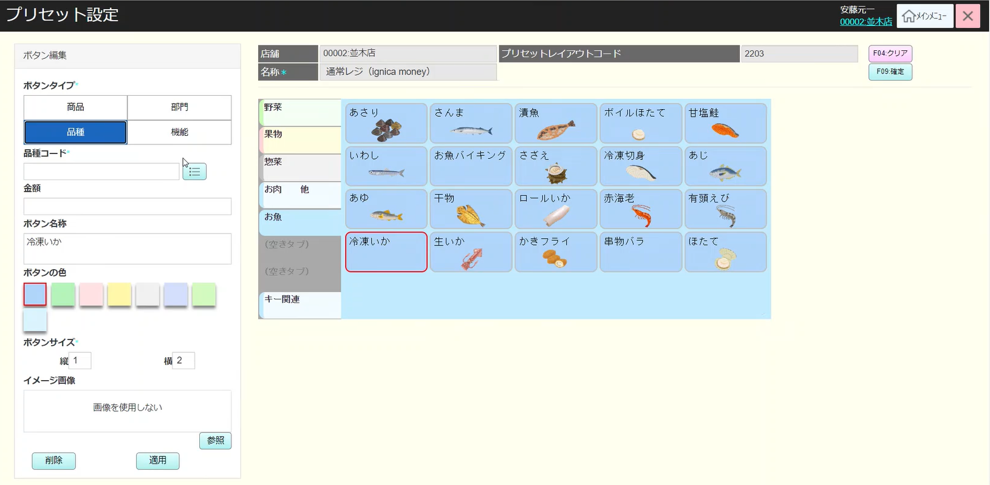
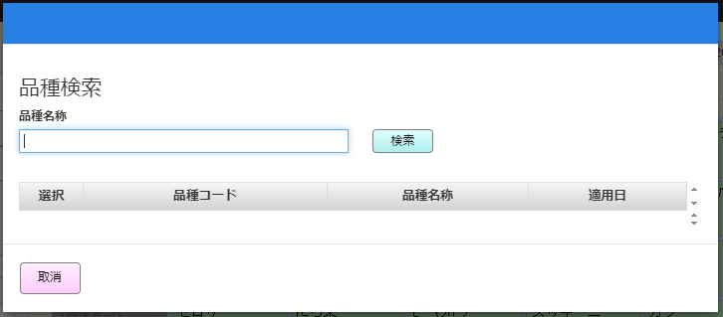
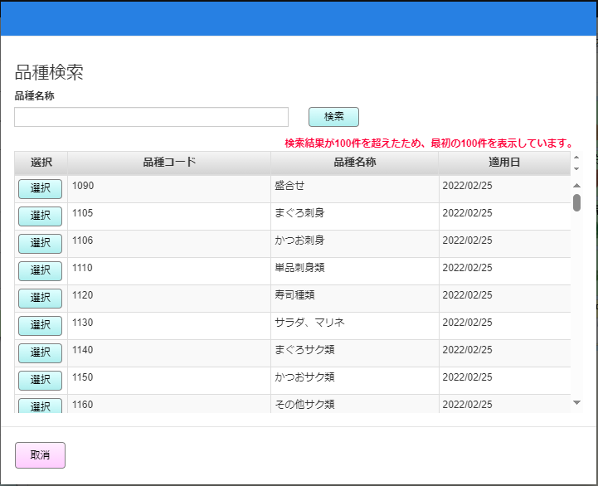
 |  |  |  |  |  |  |  |  |  |  |  |  |  | 44
最小2桁、最大15桁まで入力可能。1桁を入力する場合、先頭にに0を追加。タブアウトするかenterキーをタッチすると、品種（売価、名称）を取得する。
品種がない場合、ボタン名称のところに以下のテキストを表示する。「データが見つかりません。」
 |  |  |  |  |  |  |  |  |  |  |  |  |  | 45
品種一覧アイコン
部門コード入力
 |  |  |  |  |  |  |  |  |  |  |  |  |  | 46
 |  |  |  |  |  |  |  |  |  |  |  |  |  | 47
 |  |  |  |  |  |  |  |  |  |  |  |  |  | 48
 |  |  |  |  |  |  |  |  |  |  |  |  |  | 49
 |  |  |  |  |  |  |  |  |  |  |  |  |  | 50
 |  |  |  |  |  |  |  |  |  |  |  |  |  | 1
MD1504
品種一覧モーダル
 |  |  |  |  |  |  |  |  |  |  |  |  |  | 2
品種一覧（品種コード、品種名称、適用日）を表示する。
品種名称で検索可能。
何も入力しない場合、全部検索する。
「検索」をタッチすると、検索条件で品種一覧を取得する。
「取消」をタッチすると、モーダルを閉じる
「選択」を押下すると、、モーダルを閉じ、選択された品種コード・品種名称を画面で表示する。
 |  |  |  |  |  |  |  |  |  |  |  |  |  | 3
 |  |  |  |  |  |  |  |  |  |  |  |  |  | 4
 |  |  |  |  |  |  |  |  |  |  |  |  |  | 5
 |  |  |  |  |  |  |  |  |  |  |  |  |  | 6
非表示
 |  |  |  |  |  |  |  |  |  |  |  |  |  | 7
 |  |  |  |  |  |  |  |  |  |  |  |  |  | 8
 |  |  |  |  |  |  |  |  |  |  |  |  |  | 9
 |  |  |  |  |  |  |  |  |  |  |  |  |  | 10
 |  |  |  |  |  |  |  |  |  |  |  |  |  | 11
検索
取消
選択
 |  |  |  |  |  |  |  |  |  |  |  |  |  | 12
 |  |  |  |  |  |  |  |  |  |  |  |  |  | 13
 |  |  |  |  |  |  |  |  |  |  |  |  |  | 14
商品分類一覧を取得し、MD1503で表示する。
部門一覧に最大100アイテム。100以上の場合、「検索結果が１００件を超えたため、最初の１００件を表示しています。」を表示する。
 |  |  |  |  |  |  |  |  |  |  |  |  |  | 15
KN1506
部門一覧取得機能
AP1507
分類取得
 |  |  |  |  |  |  |  |  |  |  |  |  |  | 16
 |  |  |  |  |  |  |  |  |  |  |  |  |  | 17
 |  |  |  |  |  |  |  |  |  |  |  |  |  | 18
 |  |  |  |  |  |  |  |  |  |  |  |  |  | 19
 |  |  |  |  |  |  |  |  |  |  |  |  |  | 20
 |  |  |  |  |  |  |  |  |  |  |  |  |  | 21
 |  |  |  |  |  |  |  |  |  |  |  |  |  | 22
 |  |  |  |  |  |  |  |  |  |  |  |  |  | 23
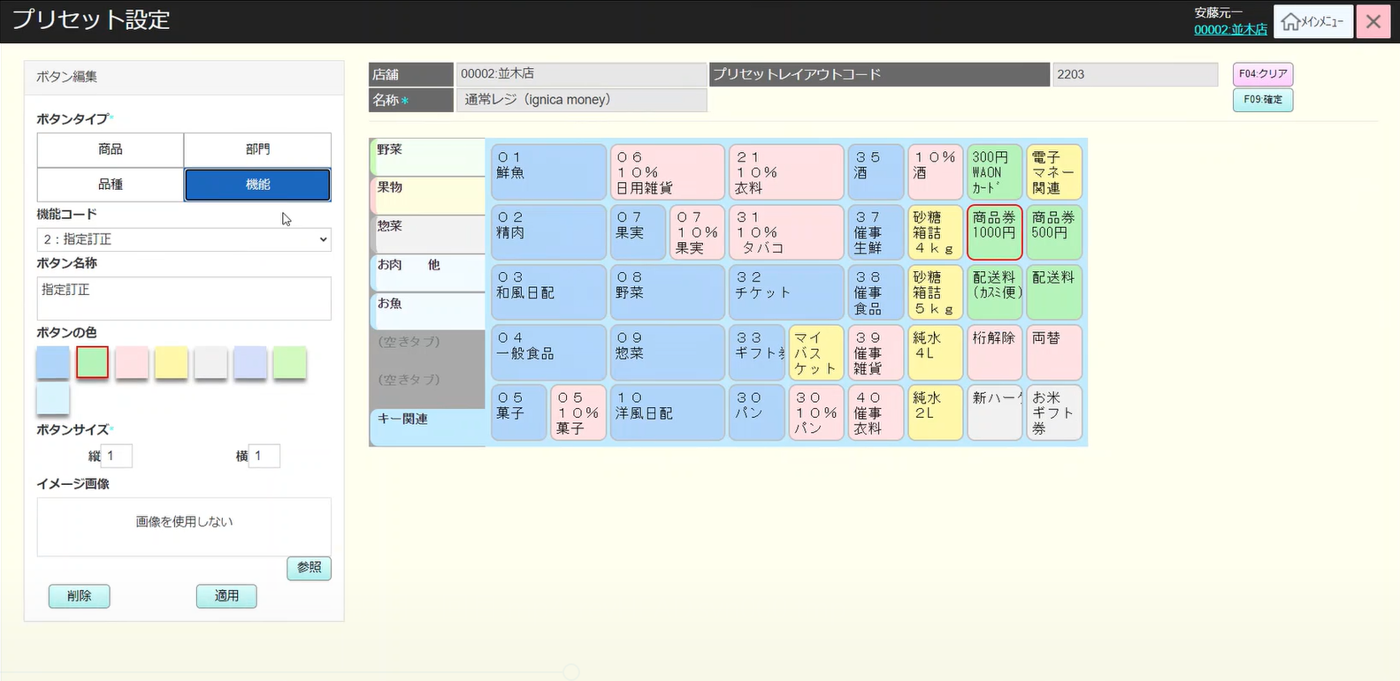
 |  | 機能（機能タブ）のプリセットボタン設定機能 |  |  |  |  |  |  |  |  |  |  |  | 24
 |  |  |  |  |  |  |  |  |  |  |  |  |  | 25
15.6.4
各機能はレイアウトが異なるか？ 要確認
 |  |  |  |  |  |  |  |  |  |  |  |  |  | 26
 |  |  |  |  |  |  |  |  |  |  |  |  |  | 27
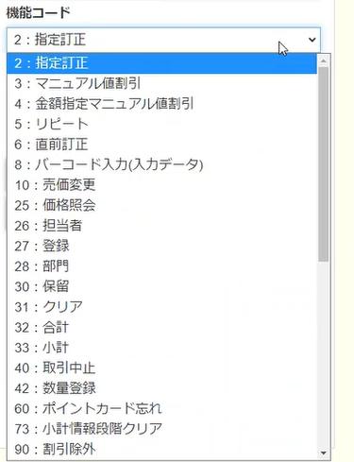
 |  |  |  |  |  |  |  |  |  |  |  |  |  | 28
1つの機能を選択する。
 |  |  |  |  |  |  |  |  |  |  |  |  |  | 29
 |  |  |  |  |  |  |  |  |  |  |  |  |  | 30
 |  |  |  |  |  |  |  |  |  |  |  |  |  | 31
 |  |  |  |  |  |  |  |  |  |  |  |  |  | 32
 |  |  |  |  |  |  |  |  |  |  |  |  |  | 33
 |  |  |  |  |  |  |  |  |  |  |  |  |  | 34
非表示
 |  |  |  |  |  |  |  |  |  |  |  |  |  | 35
 |  |  |  |  |  |  |  |  |  |  |  |  |  | 36
 |  |  |  |  |  |  |  |  |  |  |  |  |  | 37
 |  |  |  |  |  |  |  |  |  |  |  |  |  | 38
 |  |  |  |  |  |  |  |  |  |  |  |  |  | 39
 |  |  |  |  |  |  |  |  |  |  |  |  |  | 40
 |  |  |  |  |  |  |  |  |  |  |  |  |  | 41
 |  |  |  |  |  |  |  |  |  |  |  |  |  | 42
 |  |  |  |  |  |  |  |  |  |  |  |  |  | 43
 | FC1507_SC1501画面のプリセットレイアウト変更保存機能グループ |  |  |  |  |  |  |  |  |  |  |  |  | 44
 |  |  |  |  |  |  |  |  |  |  |  |  |  | 45
 |  |  |  |  |  |  |  |  |  |  |  |  |  | 46
15.7
 |  |  |  |  |  |  |  |  |  |  |  |  |  | 47
 |  |  |  |  |  |  |  |  |  |  |  |  |  | 48
 |  |  |  |  |  |  |  |  |  |  |  |  |  | 49
F09：確定
 |  |  |  |  | F09：確定 |  |  |  |  |  |  |  |  | 50
 |  |  |  |  |  |  |  |  |  |  |  |  |  | 1
 |  |  |  |  |  |  |  |  |  |  |  |  |  | 2
 |  |  |  |  |  |  |  |  |  |  |  |  |  | 3
 |  |  |  |  |  |  |  |  |  |  |  |  |  | 4
新規・削除
コピー
 |  |  |  |  |  |  |  |  |  |  |  |  |  | 5
 |  |  |  |  |  |  |  |  |  |  |  |  |  | 6
 |  |  |  |  |  |  |  |  |  |  |  |  |  | 7
 |  |  |  |  |  |  |  |  |  |  |  |  |  | 8
KN1513
タッチメニュー変更更新機能
AP1508
タッチメニュー更新API
 |  |  |  |  |  |  |  |  |  |  |  |  |  | 9
 |  |  |  |  |  |  |  |  |  |  |  |  |  | 10
 |  |  |  |  |  |  |  |  |  |  |  |  |  | 11
 |  |  |  |  |  |  |  |  |  |  |  |  |  | 12
 |  |  |  |  |  |  |  |  |  |  |  |  |  | 13
 |  |  |  |  |  |  |  |  |  |  |  |  |  | 14
KN1514
プリセットレイアウトコピー機能
AP1504
プリセットレイアウトコピー
 |  |  |  |  |  |  |  |  |  |  |  |  |  | 15
 |  |  |  |  |  |  |  |  |  |  |  |  |  | 16
 |  |  |  |  |  |  |  |  |  |  |  |  |  | 17
 |  |  |  |  |  |  |  |  |  |  |  |  |  | 18
 |  |  |  |  |  |  |  |  |  |  |  |  |  | 19
 |  |  |  |  |  |  |  |  |  |  |  |  |  | 20
 |  |  |  |  |  |  |  |  |  |  |  |  |  | 21
 |  |  |  |  |  |  |  |  |  |  |  |  |  | 22
 |  |  |  |  |  |  |  |  |  |  |  |  |  | 23
 |  |  |  |  |  |  |  |  |  |  |  |  |  | 24
KN1501
プリセットレイアウト一覧取得機能
AP1501
プリセット取得API
 |  |  |  |  |  |  |  |  |  |  |  |  |  | 25
 |  |  |  |  |  |  |  |  |  |  |  |  |  | 26
選択された検索条件と店舗によりPOS種類一覧を取得する。
 |  |  |  |  |  |  |  |  |  |  |  |  |  | 27
 |  |  |  |  |  |  |  |  |  |  |  |  |  | 28
 |  |  |  |  |  |  |  |  |  |  |  |  |  | 29
 |  |  |  |  |  |  |  |  |  |  |  |  |  | 30
 |  |  |  |  |  |  |  |  |  |  |  |  |  | 31
 |  |  |  |  |  |  |  |  |  |  |  |  |  | 32
15
 |  |  |  |  |  |  |  |  |  |  |  |  |  | 33
 |  |  |  |  |  |  |  |  |  |  |  |  |  | 34

